G.10-2567
ภาพถ่ายและรูปตัดขวางลำน้ำสถานีสำรวจอุทกวิทยาน้ำแม่ลาว (G.10)
บ้านหนองผำ ต.แม่สรวย อ.แม่สรวย จ.เชียงราย ปี 2567
 |  |  |  |  |  |  |  |  |  |  |  | 2566 |  |  | 2567
 |  |  |  |  |  |  |  |  |  |  |  | สำรวจเมื่อ 17 พ.ย.2565 |  |  | สำรวจเมื่อ 7 ก.พ. 2567
 |  |  |  |  |  |  |  |  |  |  |  | ระยะ | ระดับ | ผิวน้ำ | ระยะ | ระดับ | ผิวน้ำ
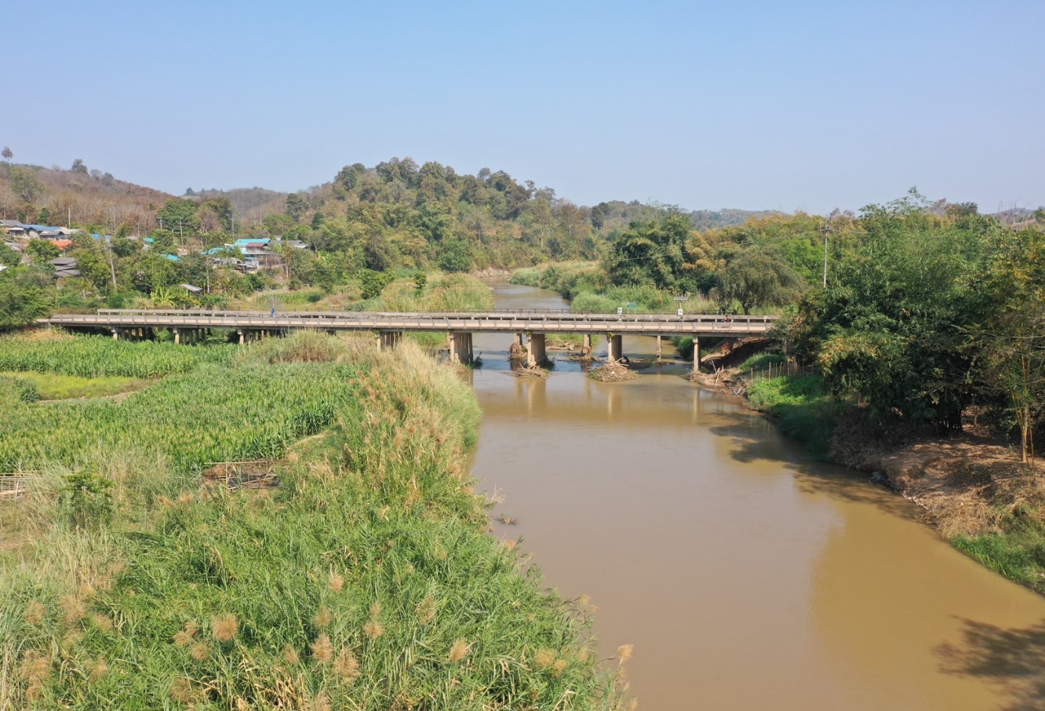
 |  |  |  |  |  |  |  |  |  |  |  | -50 | 438.578 | 433.503 | -50 | 437.958 | 433.253
 |  |  |  |  |  |  |  |  |  |  |  | -40 | 438.087 | 433.503 | -40 | 437.976 | 433.253
 |  |  |  |  |  |  |  |  |  |  |  | -30 | 437.959 | 433.503 | -30 | 438.154 | 433.253
 |  |  |  |  |  |  |  |  |  |  |  | -20 | 438.042 | 433.503 | -20 | 438.378 | 433.253
 |  |  |  |  |  |  |  |  |  |  |  | -10 | 438.405 | 433.503 | -10 | 438.596 | 433.253
 |  |  |  |  |  |  |  |  |  |  |  | 0 | 438.910 | 433.503 | 0 | 438.875 | 433.253
 |  |  |  |  |  |  |  |  |  |  |  | 0 | 436.830 | 433.503 | 0 | 436.856 | 433.253
 |  |  |  |  |  |  |  |  |  |  |  | 5 | 435.640 | 433.503 | 5 | 435.826 | 433.253
 |  |  |  |  |  |  |  |  |  |  |  | 10 | 434.984 | 433.503 | 10 | 435.091 | 433.253
 |  |  |  |  |  |  |  |  |  |  |  | 15 | 434.435 | 433.503 | 15 | 435.168 | 433.253
 |  |  |  |  |  |  |  |  |  |  |  | 20 | 434.722 | 433.503 | 20 | 435.431 | 433.253
 |  |  |  |  |  |  |  |  |  |  |  | 25 | 434.465 | 433.503 | 25 | 435.548 | 433.253
 |  |  |  |  |  |  |  |  |  |  |  | 30 | 434.780 | 433.503 | 30 | 434.891 | 433.253
 |  |  |  |  |  |  |  |  |  |  |  | 35 | 434.740 | 433.503 | 35 | 434.478 | 433.253
รูปตัดขวางลำน้ำน้ำแม่ลาวที่แนวสำรวจปริมาณน้ำ
 | รูปตัดปี2567 |  | ระดับน้ำขณะสำรวจ
-50 | 437.958 | 45 | 433.253
-40 | 437.976 | 50 | 433.253
-30 | 438.154 | 55 | 433.253
-20 | 438.378 | 60 | 433.253
-10 | 438.596 | 65 | 433.253
0 | 438.875 | 70 | 433.253
0 | 436.856 | 75 | 433.253
5 | 435.826 | 80 | 433.253
10 | 435.091 | 85 | 433.253
15 | 435.168 | 90
20 | 435.431 | 95
25 | 435.548
30 | 434.891
35 | 434.478
40 | 433.253
45 | 433.203
50 | 433.153
55 | 432.643
60 | 432.453
65 | 432.833
70 | 433.436
75 | 433.003
80 | 432.753
85 | 433.153
90 | 433.083
95 | 435.174
100 | 437.576
100 | 438.840
110 | 439.095
120 | 439.197
130 | 439.129
140 | 439.008
150 | 438.964
 |  |  |  |  |  |  |  |  |  |  |  | 40 | 434.816 | 433.503 | 40 | 433.253 | 433.253
 |  |  |  |  |  |  |  |  |  |  |  | 45 | 433.874 | 433.503 | 45 | 433.203 | 433.253
 |  |  |  |  |  |  |  |  |  |  |  | 48 | 433.503 | 433.503 | 50 | 433.153 | 433.253
 |  |  |  |  |  |  |  |  |  |  |  | 50 | 432.743 | 433.503 | 55 | 432.643 | 433.253
 |  |  |  |  |  |  |  |  |  |  |  | 55 | 432.823 | 433.503 | 60 | 432.453 | 433.253
 |  |  |  |  |  |  |  |  |  |  |  | 60 | 432.693 | 433.503 | 65 | 432.833 | 433.253
 |  |  |  |  |  |  |  |  |  |  |  | 65 | 433.013 | 433.503 | 70 | 433.436 | 433.253
 |  |  |  |  |  |  |  |  |  |  |  | 70 | 433.253 | 433.503 | 75 | 433.003 | 433.253
 |  |  |  |  |  |  |  |  |  |  |  | 75 | 433.882 | 433.503 | 80 | 432.753 | 433.253
 |  |  |  |  |  |  |  |  |  |  |  | 80 | 433.768 | 433.503 | 85 | 433.153 | 433.253
 |  |  |  |  |  |  |  |  |  |  |  | 85 | 433.353 | 433.503 | 90 | 433.083 | 433.253
 |  |  |  |  |  |  |  |  |  |  |  | 90 | 433.293 | 433.503 | 95 | 435.174 | 433.253
 |  |  |  |  |  |  |  |  |  |  |  | 95 | 435.485 | 433.503 | 100 | 437.576 | 433.253
 |  |  |  |  |  |  |  |  |  |  |  | 100 | 437.587 | 433.503 | 100 | 438.840 | 433.253
 |  |  |  |  |  |  |  |  |  |  |  | 100 | 438.920 | 433.503 | 110 | 439.095 | 433.253
 |  |  |  |  |  |  |  |  |  |  |  | 110 | 439.171 | 433.503 | 120 | 439.197 | 433.253
 |  |  |  |  |  |  |  |  |  |  |  | 120 | 439.184 | 433.503 | 130 | 439.129 | 433.253
 |  |  |  |  |  |  |  |  |  |  |  | 130 | 438.970 | 433.503 | 140 | 439.008 | 433.253
ระยะ | -50 | -40 | -30 | -20 | -10 | 0 | 0 | 5 | 10 | 15 | 20 | 140 | 438.960 | 433.503 | 150 | 438.964 | 433.253
ระดับ | 437.958 | 437.976 | 438.154 | 438.378 | 438.596 | 438.875 | 436.856 | 435.826 | 435.091 | 435.168 | 435.431 | 150 | 438.997 | 433.503
ระยะ | 25 | 30 | 35 | 40 | 45 | 50 | 55 | 60 | 65 | 70 | 75
ระดับ | 435.548 | 434.891 | 434.478 | 433.253 | 433.203 | 433.153 | 432.643 | 432.453 | 432.833 | 433.436 | 433.003
ระยะ | 80 | 85 | 90 | 95 | 100 | 100 | 110 | 120 | 130 | 140 | 150
ระดับ | 432.753 | 433.153 | 433.083 | 435.174 | 437.576 | 438.840 | 439.095 | 439.197 | 439.129 | 439.008 | 438.964
ระยะ
ระดับ
ระยะ
ระดับ
ระยะ
ระดับ

 | BM. | 439.039 | ม.(ร.ท.ก.) |  | ตลิ่งฝั่งซ้าย | 438.875 | ม.(ร.ท.ก.) |  | ตลิ่งฝั่งขวา | 438.840 | ม.(ร.ท.ก.)
 | ท้องน้ำ | 432.453 | ม.(ร.ท.ก.) |  | ศูนย์เสา | 433.473 | ม.(ร.ท.ก.) |  | สำรวจเมื่อ 7 ก.พ. 2567

 |  |  |  |  |  |  |  |  | ผู้สำรวจ นายสุภเดช เตชะสา

 |  |  |  | ตรวจสอบหมุดหลักฐานแล้ว

 |  |  |  |  | เปลี่ยนรูปแล้ว

